Análisis
Periodo | Base=Jul 18 | Base=Jul 17 | Periodo | Ventas en pesos a precios corrientes (México), Tipo A | Ventas en pesos a precios corrientes (México), Tipo B | Base=Jul 17 | Ventas en pesos a precios constantes (México), Tipo A | Ventas en pesos a precios constantes (México), Tipo B | PIB
2017-07-01 | 95.322736000000 | 100 | Julio 2017 | $1,350,000.00 | $1,000,000.00 | 100 | $1,350,000.00 | $1,000,000.00
2017-08-01 | 95.793768000000 | 100.49414444 | Jan-18 | $1,550,000.00 | $1,100,000.00 | 103.64263988 | $1,495,523.47 | $1,061,339.23
2017-09-01 | 96.093515000000 | 100.80859933 | Jul-18 | $1,800,000.00 | $1,150,000.00 | 104.81140512 | $1,717,370.35 | $1,097,208.84
2017-10-01 | 96.698269000000 | 101.44302719 | Jan-19 | $1,650,000.00 | $1,175,000.00 | 108.16726872 | $1,525,415.24 | $1,086,280.55
2017-11-01 | 97.695174000000 | 102.48884799 | Jul-19 | $1,450,000.00 | $1,200,000.00 | 108.7746789 | $1,333,030.83 | $1,103,197.92
2017-12-01 | 98.272883000000 | 103.09490382 | Jan-20 | $1,550,000.00 | $1,220,000.00 | 111.67010565 | $1,388,016.95 | $1,092,503.67
2018-01-01 | 98.795000000000 | 103.64263988 | Jul-20 | $1,675,000.00 | $1,240,000.00 | 112.71602611 | $1,486,035.36 | $1,100,109.76
2018-02-01 | 99.171374000000 | 104.03748168 |  | 24.07% | 24.00% |  | 10.08% | 10.01%
2018-03-01 | 99.492157000000 | 104.37400475 |  | Valores de crecimiento y contracción aparentes |  | Valores reales de crecimiento y contracción.
2018-04-01 | 99.154847000000 | 104.02014374
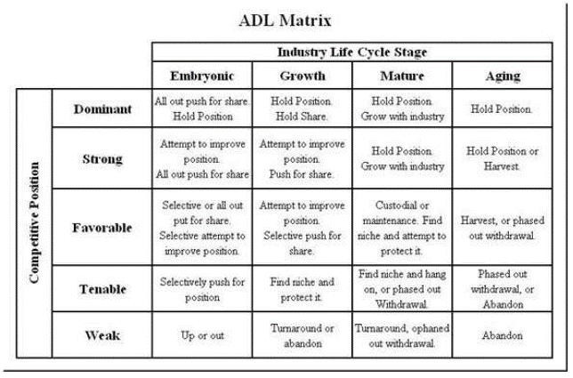
2018-05-01 | 98.994080000000 | 103.85148827
2018-06-01 | 99.376465000000 | 104.25263601
2018-07-01 | 99.909099000000 | 104.81140512
2018-08-01 | 100.492000000000 | 105.42290771
2018-09-01 | 100.917000000000 | 105.86876147
2018-10-01 | 101.440000000000 | 106.41742386
2018-11-01 | 102.303000000000 | 107.32276925
2018-12-01 | 103.020000000000 | 108.07495077
2019-01-01 | 103.108000000000 | 108.16726872
IA
IB
2019-02-01 | 103.079000000000 | 108.13684576
2019-03-01 | 103.476000000000 | 108.55332562
2019-04-01 | 103.531000000000 | 108.61102434
2019-05-01 | 103.233000000000 | 108.29840218
2019-06-01 | 103.299000000000 | 108.36764064
2019-07-01 | 103.687000000000 | 108.7746789
2019-08-01 | 103.670000000000 | 108.75684475
2019-09-01 | 103.942000000000 | 109.04219115
2019-10-01 | 104.503000000000 | 109.63071811
2019-11-01 | 105.346000000000 | 110.51508215
2019-12-01 | 105.934000000000 | 111.13193394
2020-01-01 | 106.447000000000 | 111.67010565
2020-02-01 | 106.889000000000 | 112.13379356
IA
2020-03-01 | 106.838000000000 | 112.08029111 |  | Posición inicial de uC tipo A
IB
2020-04-01 | 105.755000000000 | 110.94415083
2020-05-01 | 106.162000000000 | 111.37112137 |  | Posición inicial del uC tipo B
FA
2020-06-01 | 106.743000000000 | 111.98062968
2020-07-01 | 107.444000000000 | 112.71602611 |  | Posición final de uC tipo A
FB
2020-08-01 | 107.867000000000 | 113.15978173
2020-09-01 | 108.114000000000 | 113.41890145 |  | Posición final de uC tipo B
2020-10-01 | 108.774000000000 | 114.1112861
2020-11-01 | 108.856000000000 | 114.19730965
2020-12-01 | 109.271000000000 | 114.63267273
2021-01-01 | 110.210000000000 | 115.61774727
2021-02-01 | 110.907000000000 | 116.34894743

